Sheet1

高さ
7.5
幅
1.4
cm
高さ
7.5
幅
1.4
cm

Sheet2
謹啓

盛夏のみぎり貴殿におかれましてはますますますご健勝の

こととお慶び申し上げます

さて此の度の船越神社夏季祭礼に当たりましてご多忙にも

かかわらず当町内会神輿にご参拝され且つまた過分なるご

奉納を賜り誠に有難うございました。

本来ならば後日参上のうえ御礼申し上げるべきところ

書面にてご容赦下さいますようお願い申し上げます。

 | 謹白■

令和七年七月吉日

ご奉納者各位

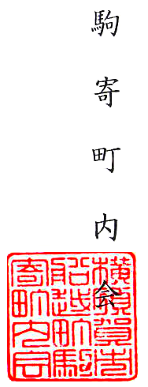
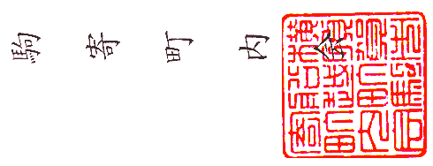
 | 駒■寄■町■内■会

